2019 BRM512
 | 2019 |  |  |  |  |  | ver 1.0.2
 | BRM512近畿200km和歌山たま駅長Reverse |  |  |  |  |  | 2018-05-08
 | ※時間の記述は6：00スタート基準です、6：30と7：00スタートは時刻が30分後･60分後となります。
 | ポイント | 標識 | ポイントまでの道路 | ポイント までの 区間距離 | 累計 距離 | 区間後 進路 | 備考 | チェック 間距離
1 | 和歌山マリーナシティわかやま館 正面入口付近 |  |  | 0.0 | 0.0 | 右折 | 5:10受付開始 5:30ブリーフィング 6:00 スタート | 0.0
2 | 十字路 S |  | 市道 | 0.1 | 0.1 | 直進 | ムーンブリッジを渡る
3 | ┤字路 |  | 市道 | 1.6 | 1.7 | 直進
4 | 左カーブ |  | 市道 | 0.7 | 2.4 | 道なり左折
5 | 黒江 S |  | 市道 | 0.1 | 2.5 | 右折
6 | 船尾東 S | ○ | R42 | 0.1 | 2.6 | 右折 | ↱田辺･有田方面へ
7 | 海南港 S | ○ | R42 | 0.7 | 3.3 | 左折 | ↰田辺･有田方面へ
8 | 築地 S | ○ | R42 | 0.4 | 3.7 | 右折 | ↱田辺･有田方面へ
9 | 新町 S |  | R42 | 13.4 | 17.1 | 左折
10 | 逆Y字路 |  | 市道 | 2.5 | 19.6 | 合流 | 坂を登りR480に合流
11 | 保田橋北詰 S | ○ | R480 | 0.5 | 20.1 | 右折 | →千田、R42方面へ
12 | 逆Y字路 |  | 県道172 | 1.6 | 21.7 | 直進 | 鳥居くぐる
13 | Y字路 |  | 県道20 | 4.3 | 26.0 | 右方直進
14 | 逆Y字路 |  | 市道 | 2.4 | 28.4 | 直進 | 県道20に合流
15 | T字路 |  | 県道20 | 0.2 | 28.6 | 右折
16 | ┤字路 |  | 市道 | 0.2 | 28.8 | 左折
17 | なぎ大橋北詰 S |  | 県道175 | 0.4 | 29.2 | 直進
18 | 広川町和田 S |  | 市道 | 1.4 | 30.6 | 直進

19 | ト字路 |  | 市道 | 4.1 | 34.7 | 右折
20 | 十字路 |  | 市道 | 0.05 | 34.7 | 右折
21 | ┤字路 |  | 県道23 | 3.35 | 38.1 | 直進
22 | 通過チェック1 白崎海洋公園 |  | 県道24 | 7.7 | 45.8 | 右側 直進 | フォトコントロール 入口ゲート前でバイクを撮影 (参考タイム9:18) | 45.8 | ➡
23 | ト字路 |  | 県道24 | 5.4 | 51.2 | 右折 | 左側のタバコ岩崎商店を過ぎてすぐ右折
24 | 由良港橋南詰 S | ○ | 県道23 | 2.4 | 53.6 | 直進 | ↑御坊･日高方面へ
25 | 海上自衛隊前 S | ○ | 県道24 | 0.2 | 53.8 | 右折 | →美浜方面へ
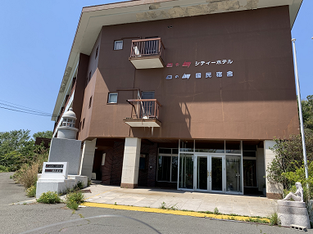
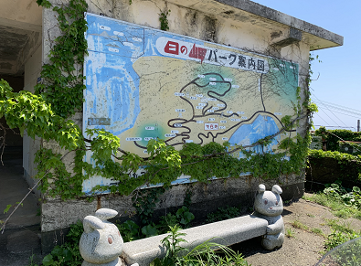
26 | T字路 |  | 県道24 | 15.3 | 69.1 | 右折
27 | Y字路 |  | 県道187 | 2.1 | 71.2 | 斜め右 | 直進せず国民宿舎の方へ
28 | 通過チェック2 日の岬 頂上付近 |  | 市道 | 0.6 | 71.8 | 折り返し | フォトコントロール 旧国民宿舎前又は日の岬パーク看板の所でバイクの写真撮影 (参考タイム10:48) | 26.0 | ➡ | or
29 | 逆Y字路 |  | 市道 | 0.7 | 72.5 | 直進
30 | ┤字路 |  | 県道187 | 2.1 | 74.6 | 直進
31 | 十字路 |  | 県道24 | 4.8 | 79.4 | 右折
32 | ┤字路 | ○ | 県道24 | 0.5 | 79.9 | 直進 | ↑御坊･R42方面へ
33 | 松原通り S |  | 県道188 | 2.5 | 82.4 | 右折
34 | PC１ ファミリーマート切目口店 |  | R42 | 13.8 | 96.2 | 右側 直進 | レシート取得後、通過時刻を自分で記入。 OPEN 08:49 CLOSE 12:24 | 24.4
35 | 切目大橋北詰 S | ○ | R42 | 0.9 | 97.1 | 左折
36 | 十字路 |  | 県道197 | 2.3 | 99.4 | 直進
37 | 十字路 |  | 県道202 | 6.0 | 105.4 | 左折
38 | 逆Ｙ字路 |  | 県道30 | 0.1 | 105.5 | 直進合流
39 | 十字路 |  | R425 | 2.5 | 108.0 | 右折
40 | 十字路 |  | 県道28 | 1.5 | 109.5 | 直進
41 | 十字路 |  | 県道27 | 2.2 | 111.7 | 右折
42 | T字路 |  | 県道25 | 2.3 | 114.0 | 左折 | このあと118.7km地点 佛の串峠通過 標高197m
43 | 変形十字路 |  | 県道25 | 8.1 | 122.1 | 右折
44 | 三十木橋北詰 S |  | 県道25 | 10.7 | 132.8 | 右折 | この区間落石や枯枝等ありパンクに注意！
45 | 美山郵便局前 S |  | 県道26 | 5.6 | 138.4 | 左折
46 | 徳田 S | ○ | R424 | 18.0 | 156.4 | 右折 | →高野･清水方面へ
47 | PC2 ファミリーマート有田川金屋店 |  | R424 | 0.6 | 157.0 |  | レシート取得後、通過時刻を自分で記入。 OPEN 10:37 CLOSE 16:28 | 60.8
48 | 黒沢牧場 |  | R424 | 11.1 | 168.1 | 直進 | 最大標高373m
49 | 野上新橋西詰 S |  | R424 | 7.8 | 175.9
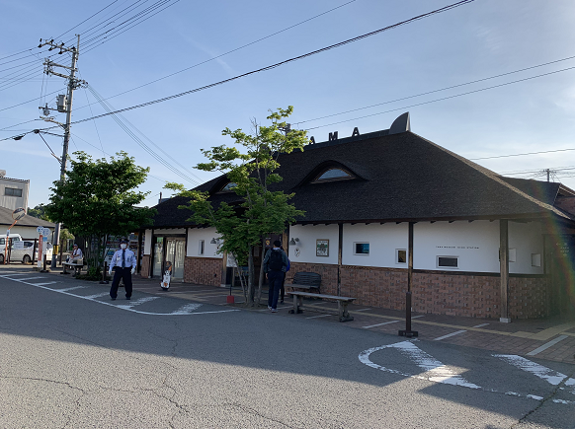
50 | 星子橋東 S |  | R424 | 5.8 | 181.7 | 左折 | 右手にセブンイレブン貴志川町井の口店
51 | 井ノ口 S |  | 県道10 | 0.9 | 182.6 | 左折
52 | 国主 S |  | 県道10 | 0.3 | 182.9 | 左折すぐ 右折 | 酒屋ナカジ前の坂を登る
53 | 通過チェック3 貴志駅 |  | 市道 | 0.2 | 183.1 | 左側 直進 | フォトコントロール(貴志駅駅舎のみを撮影) 警備員のいる時間帯は自転車は駅正面から右側の 駐輪場へ止めて駅舎のみ撮影 (参考タイム18:12) | 26.1 | ➡
54 | 逆Y字路 |  | 市道 | 0.2 | 183.3 | 直進
55 | 神戸(こうど) S |  | 県道10 | 0.3 | 183.6 | 左折
56 | ┤字路 |  | 県道13 | 4.6 | 188.2 | 左折
57 | ┤字路 |  | 市道 | 1.1 | 189.3 | 直進
58 | 伊太祁曽(いだきそ)神社前 十字路 |  | 県道138 | 0.8 | 190.1 | 直進
59 | T字路 | ○ | 県道9 | 2.0 | 192.1 | 右折 | →海南方面へ
60 | 十字路 S |  | 県道160 | 1.3 | 193.4 | 直進
61 | 三叉路 |  | 市道 | 0.2 | 193.6 | ↗右
62 | ┤字路 |  | 県道136 | 0.7 | 194.3 | 左折
63 | 逆Y字路 |  | 市道 | 0.9 | 195.2 | ↖左
64 | 冬野 S |  | 県道137 | 1.5 | 196.7 | 右折
65 | ┤字路 |  | 県道137 | 0.2 | 196.9 | 左折
66 | ┤字路 |  | 県道137 | 0.7 | 197.6 | 直進
67 | 十字路 |  | 県道9 | 1.1 | 198.7 | 左折 | 左角に神前米穀店
68 | 十字路 |  | 県道9 | 0.2 | 198.9 | 直進 | R42を横切る
69 | T字路 |  | 県道162 | 0.2 | 199.1 | 右折 | 道なりに進みマリーナシティへ
70 | フィニッシュ マリーナシティわかやま館 305号室 |  | 市道 | 2.4 | 201.5 | 左側 | OPEN 11:53 CLOSE 19:30 わかやま館左手より裏口に回り、駐輪場に自転車を止めエレベータ で3Fへ、305号室でゴール受付 | 18.4

 |  |  |  |  |  |  |  |  |  |  | NO. | 距離 | オープン日付 時間 | クローズ日付 時間
 |  |  |  |  |  |  |  |  |  |  | スタート | 0km | 3/19/17
 |  |  |  |  |  |  |  |  |  |  | 1 | 21km | 3/19/17 | 3/19/17
 |  |  |  |  |  |  |  |  |  |  | 2 | 60km | 3/19/17 | 3/19/17
 |  |  |  |  |  |  |  |  |  |  | 3 | 108km | 3/19/17 | 3/19/17
 |  |  |  |  |  |  |  |  |  |  | 4 | 132km | 3/19/17 | 3/19/17
 |  |  |  |  |  |  |  |  |  |  | 5 | 158km | 3/19/17 | 3/19/17
 |  |  |  |  |  |  |  |  |  |  | ゴール | 204km | 3/19/17 | 3/19/17

